прил.3.3
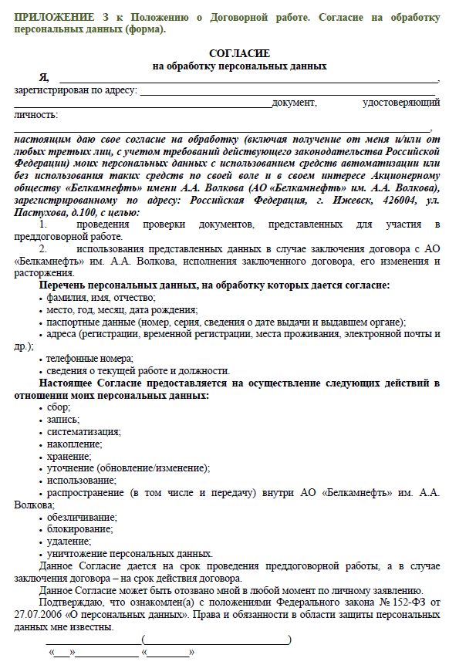
Приложение 3.3

